Лист1
наименвание позиции | цена | описание | фото
Сантехнические перегородки из HPL-пластика | 7500 руб. за кв.м | Высота 2000 мм Глубина 1200 мм Ширина 900 мм Сантехнические перегородки из HPL пластика по сравнению с остальными вариантами обладают следующими преимуществами: - лёгкость, они намного меньше весят благодаря чему не давят на фундамент никаким образом; - практичность, за ними просто ухаживать; - гигиеничность, полностью отвечают санитарно-гигиеническим нормам. | 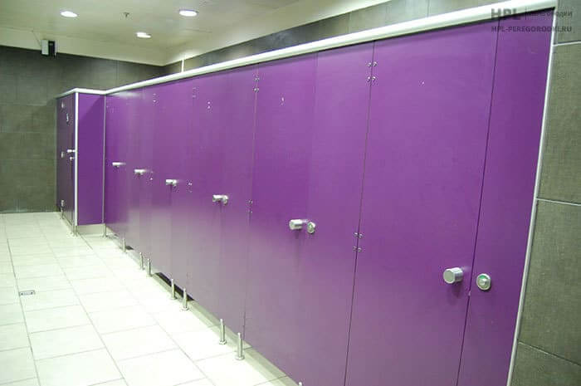 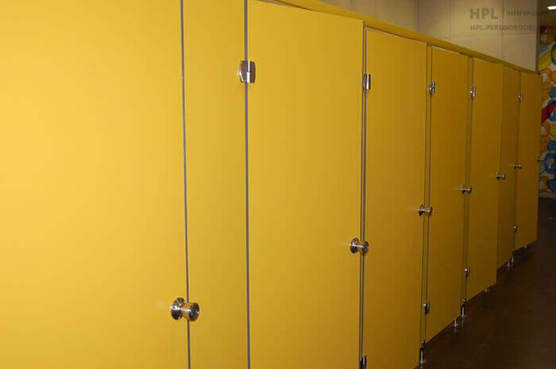
Душевые перегородки из HPL пластика | 7500 руб. за кв.м | Устанавливаются в любых душевых помещениях. Материал: Hpl пластик Срок изготовления: 3-4 дня Срок монтажа: 5-7 кабин в день Наличие: Есть в наличии | 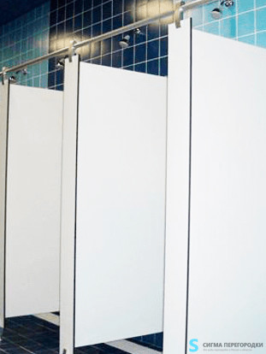
Писсуарные перегородки из HPL пластика | 7500 руб. за кв.м | Устанавливаются в мужских туалетах. Зонируют пространство. Улучшают гигиену сантехнической зоны. Толщина пластика, цвет и фурнитура перегородок зависит от пожеланий заказчика. | 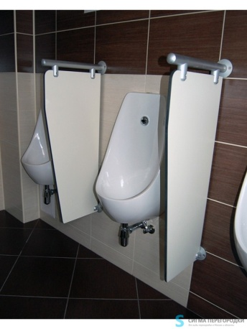
Столешницы из HPL и искусственного камня | 7000 за кв.м. | Различные карианты исполнения. Более подробно о цене и наличии уточняйте у менеджеров компании "Сигма" по телефону +7 (495) 651-65-84 и на сайте фирмы. | 